상품제안서
독일 UMA 온탑 23칼라 볼펜 | 상품코드: S40936

 |  |  |  |  |  |  | 02-713-8555 | www.synergygift.co.kr
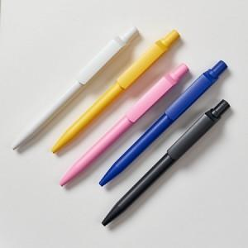 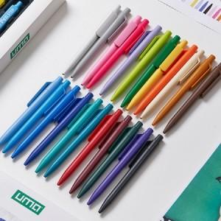

【상세/제작정보】 | <span style="font-size: 14pt;">※ 포장패키지 옵션별 별도문의 바랍니다.(기본 벌크)</span>

【인쇄/포장옵션】 | 레이저, 패드1도인쇄 / OPP(비닐)

【공급단가】 | 수량 | 100~ | 300~ | 500~ | 1,000~ | 3,000~
*VAT별도 | 단가 | 2,570원 | 2,530원 | 2,470원 | 2,370원 | 2,270원

【상품 URL】 | https://www.synergygift.co.kr:443/src/goods_detail.php?gdno=40936

